Dados
INFORMAÇÕES
 |  |  |  |  | PREÇO CLIENTE DIBRACAM ESTOQUE 2 UNIDADES EM 26/12 |  | R$125,000.00
 |  |  |  |  | DEPOIS 16/17 |  | R$137,000.00
 |  |  |  |  | reduzir comissão dibracam para 2%
DATAS (Premissas)
 | Entrada Aquisição Equipamentos (Caminhões+Implementos) | Dec-16 |  |  |  |  | prazo
 | Financiamento - Meses de Carência | 0 |  | Caminhão | VW 8.160 Delivery 16/17 (4300mm entreeixos) | R$110,250
 | Início das parcelas | Dec-16 |  | Baú | Alumínio/Teto Isolado/Carbus | R$19,500 | a combinar (Carbus) / 30 dias da confirmação / 10 unidades semana (Facchini)
 | Meses para entrar em operação | 2 |  | Plataforma | HBZ | R$13,450 | 1 a 2 dias úteis após entrega do baú
 | Início das operações/contrato | Feb-17 |  |  |  | R$143,200
 | Meses para vender os caminhões após o fim do contrato | 2
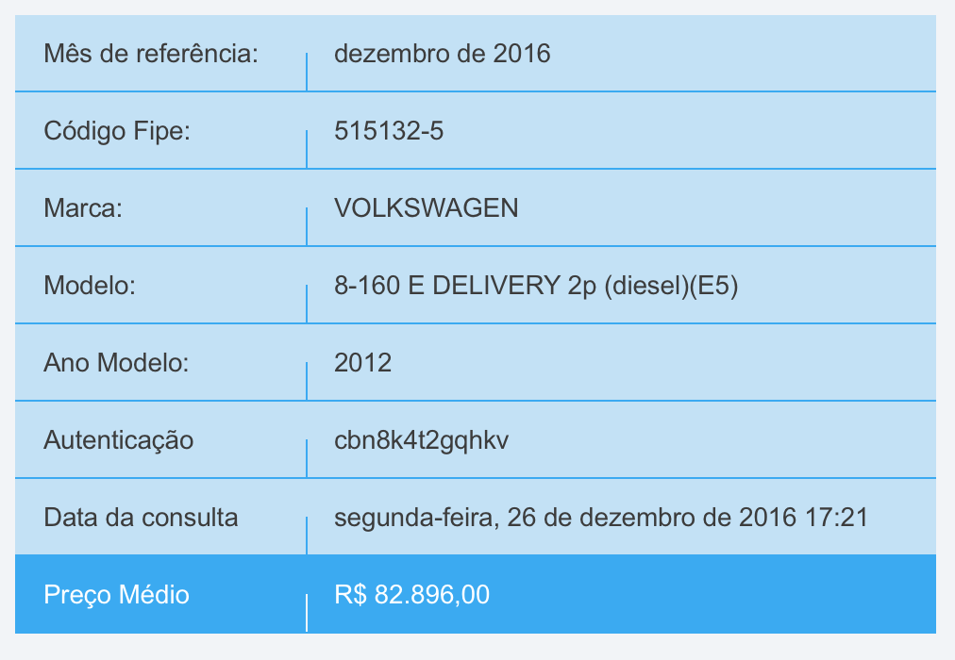
 | Venda dos caminhões | Apr-19 |  |  | Manutenção Plataforma / Semestral | R$600
Cenário I | Duração do Contrato (em meses) - Cenário I | 24 |  |  | Sensor de Ré / Sensor Cinto | R$500
 | Franquia mensal de KM | 0 |  |  | Adesivagem (SEM ORÇAMENTO) | 2150
 | Fim das operações/contrato | Feb-19
 | Venda dos caminhões | Apr-19
 | Despesas Administrativas Gerais/mês/unidade
Reajuste - Correção Monetária
 | Periodicidade (em meses) | 12 |  | Escalonamento de Preços
 | Mês em que incidirá o reajuste | Feb-18
 | Índice a ser adotado | IGP-M |  | Valor | Ano
 | Valor índice de reajustes previsto | 3.00% | atencção | R$297,000.00 | 0
Desvalorização Mercado - Depreciação Real |  |  | 25% | R$222,750.00 | 1
Veículo | % de depreciação (ao ano) | preço de venda | 12% | R$196,020.00 | 2
Implemento | % de depreciação (ao ano) | preço de venda | 12% | R$172,497.60 | 3
Cenário I | Depreciação em 12 meses - Veículo |  | 12% | R$151,797.89 | 4
 |  |  | 12% | R$133,582.14 | 5
Valores de Compra |  |  |  | R$0.68
express | Valor/un. | R$275,000.00 |  | Comissão Dibracam Venda usado | 5.80% |  | R$297,000.00
baú | Valor/un. | R$22,000.00 | R$6,600.00
Adesivos e Acessórios | Valor/un. (fornecedor Braspeso) |  | Não Finamizável
Equipamento (veículo + Implemento) | Valor/un. | R$297,000.00
Valor Total Equipamento + Peso | Valor/un. | R$297,000.00
Valores de Venda - Após encerramento do contrato
Anos de uso no contrato |  | 2 | % do Valor de Compra | % desvalorização ao término do contrato
express | Valor/un. | R$184,650.84 | 62% | 38%
Depreciação Contábil Ativo Imobilizado (Equipamento - Veículo + Implemento)
Taxa de Depreciação a.a |  | 25%
Taxa de Depreciação a.m |  | 2.08%
Valor de Aquisição a ser depreciado |  | R$297,000.00
Valor depreciação mês |  | R$6,187.50
Valor do Ativo Após Depreciação Contábil |  | R$167,062.50

Tributação sobre Receita - TOPE - Regime Lucro Presumido
 |  | TOPE
 | PIS | 0.65%
 | COFINS | 3.0%
 | Total | 3.7%

Financ
Financiamento e Investimentos

FINAME | Proporção | Taxa a.m | Taxa a.a | Prazo (em meses) | Carência (em dias)
TJLP | 100.00% | 0.99% | 13.5% | 60 | 180
SELIC | 0.00% | 1.41% | 6.48% | 60 | 180
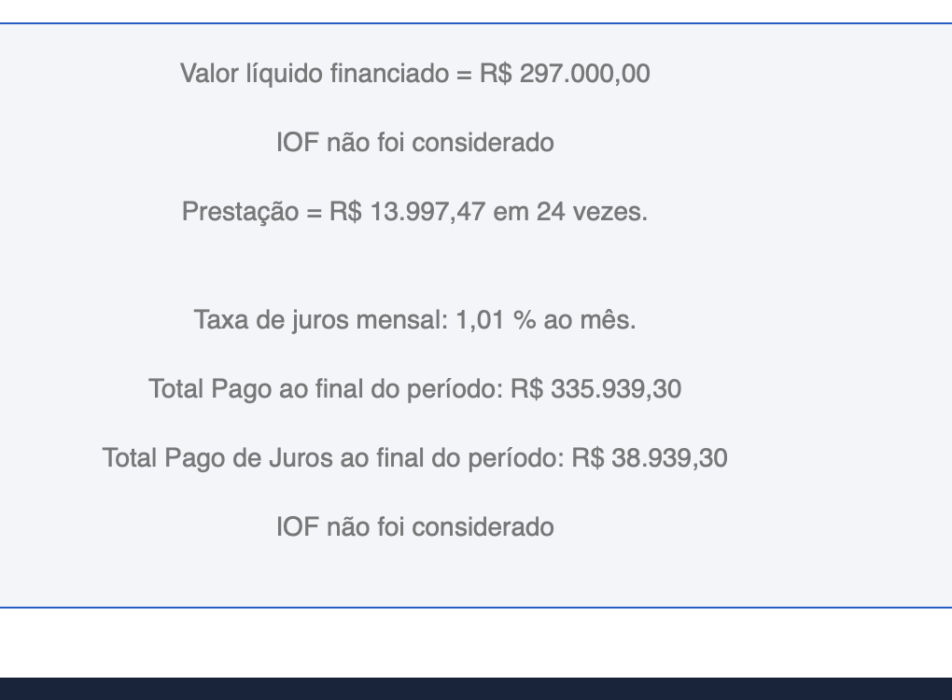
 | total | 1.24% | 19.98% | 60 | 180
CDC PJ | 0% | 0.00% | 0.00% | 0 | 0
Entrada | 0% | - | - | - | -
Preço Veículo | R$275,000.00
Preço Implemento | R$22,000.00
express |  | Meses de Contrato de Serviço | 24

 |  | Meses para entrar em operação | 2
 |  | Meses para vender os caminhões após o fim do contrato | 2
 |  | Meses de Financiamento | 28

CDC |  |  | 74250
Valor Financiamento | 297,000.00
taxa de juros | 1.01%
 | Jan-19 | Feb-19 | Mar-19 | Apr-19 | May-19 | Jun-19 | Jul-19 | Aug-19 | Sep-19 | Oct-19 | Nov-19 | Dec-19 | Jan-20 | Feb-20 | Mar-20 | Apr-20 | May-20 | Jun-20 | Jul-20 | Aug-20 | Sep-20 | Oct-20 | Nov-20 | Dec-20 | Jan-21 | Feb-21 | Mar-21 | Apr-21 | May-21 | Jun-21 | Jul-21 | Aug-21 | Sep-21 | Oct-21 | Nov-21 | Dec-21 | Jan-22 | Feb-22 | Mar-22 | Apr-22 | May-22 | Jun-22 | Jul-22 | Aug-22 | Sep-22 | Oct-22 | Nov-22 | Dec-22 | Jan-23 | Feb-23 | Mar-23 | Apr-23 | May-23 | Jun-23 | Jul-23 | Aug-23 | Sep-23 | Oct-23 | Nov-23 | Dec-23 | Jan-24 | Feb-24
 | 0 | 1 | 2 | 3 | 4 | 5 | 6 | 7 | 8 | 9 | 10 | 11 | 12 | 13 | 14 | 15 | 16 | 17 | 18 | 19 | 20 | 21 | 22 | 23 | 24 | 25 | 26 | 27 | 28 | 29 | 30 | 31 | 32 | 33 | 34 | 35 | 36 | 37 | 38 | 39 | 40 | 41 | 42 | 43 | 44 | 45 | 46 | 47 | 48 | 49 | 50 | 51 | 52 | 53 | 54 | 55 | 56 | 57 | 58 | 59 | 60 | 61
Entrada/Parcelas/Quitação |  | R$ 13,997.47 | R$ 13,997.47 | R$ 13,997.47 | R$ 13,997.47 | R$ 13,997.47 | R$ 13,997.47 | R$ 13,997.47 | R$ 13,997.47 | R$ 13,997.47 | R$ 13,997.47 | R$ 13,997.47 | R$ 13,997.47 | R$ 13,997.47 | R$ 13,997.47 | R$ 13,997.47 | R$ 13,997.47 | R$ 13,997.47 | R$ 13,997.47 | R$ 13,997.47 | R$ 13,997.47 | R$ 13,997.47 | R$ 13,997.47 | R$ 13,997.47 | R$ 13,997.47

FINAME
Valor Financiamento | 0.00

 | Jan-19 | Feb-19 | Mar-19 | Apr-19 | May-19 | Jun-19 | Jul-19 | Aug-19 | Sep-19 | Oct-19 | Nov-19 | Dec-19 | Jan-20 | Feb-20 | Mar-20 | Apr-20 | May-20 | Jun-20 | Jul-20 | Aug-20 | Sep-20 | Oct-20 | Nov-20 | Dec-20 | Jan-21 | Feb-21 | Mar-21 | Apr-21 | May-21 | Jun-21 | Jul-21 | Aug-21 | Sep-21 | Oct-21 | Nov-21 | Dec-21 | Jan-22 | Feb-22 | Mar-22 | Apr-22 | May-22 | Jun-22 | Jul-22 | Aug-22 | Sep-22 | Oct-22 | Nov-22 | Dec-22 | Jan-23 | Feb-23 | Mar-23 | Apr-23 | May-23 | Jun-23 | Jul-23 | Aug-23 | Sep-23 | Oct-23 | Nov-23 | Dec-23 | Jan-24 | Feb-24 | Mar-24 | Apr-24
 | 0 | 1 | 2 | 3 | 4 | 5 | 6 | 7 | 8 | 9 | 10 | 11 | 12 | 13 | 14 | 15 | 16 | 17 | 18 | 19 | 20 | 21 | 22 | 23 | 24 | 25 | 26 | 27 | 28 | 29 | 30 | 31 | 32 | 33 | 34 | 35 | 36 | 37 | 38 | 39 | 40 | 41 | 42 | 43 | 44 | 45 | 46 | 47 | 48 | 49 | 50 | 51 | 52 | 53 | 54 | 55 | 56 | 57 | 58 | 59 | 60 | 61 | 62 | 63
Entrada/Parcelas/Quitação

CDC PJ |  | Data de início | Prazo (meses) | Qtde pgtos | Parc. A serem pagas | Parc. Restantes (trazer a Valor Present.) | Valor Parcela | Valor total restante - Valor de face | Taxa de Juros a.m | Taxa de Juros a.a | Valor total restante - trazidos à Valor Presente
Valor Financiamento | 0.00 | Dec-16 | 0 | 0 | 0 | 0 | R$- | R$- | 0.00% | 0.00% | R$0.0

 | Jan-19 | Feb-19 | Mar-19 | Apr-19 | May-19 | Jun-19 | Jul-19 | Aug-19 | Sep-19 | Oct-19 | Nov-19 | Dec-19 | Jan-20 | Feb-20 | Mar-20 | Apr-20 | May-20 | Jun-20 | Jul-20 | Aug-20 | Sep-20 | Oct-20 | Nov-20 | Dec-20 | Jan-21 | Feb-21 | Mar-21 | Apr-21 | May-21 | Jun-21 | Jul-21 | Aug-21 | Sep-21 | Oct-21 | Nov-21 | Dec-21 | Jan-22 | Feb-22 | Mar-22 | Apr-22 | May-22 | Jun-22 | Jul-22 | Aug-22 | Sep-22 | Oct-22 | Nov-22 | Dec-22 | Jan-23 | Feb-23 | Mar-23 | Apr-23 | May-23 | Jun-23 | Jul-23 | Aug-23 | Sep-23 | Oct-23 | Nov-23 | Dec-23 | Jan-24 | Feb-24 | Mar-24 | Apr-24
 | 0 | 1 | 2 | 3 | 4 | 5 | 6 | 7 | 8 | 9 | 10 | 11 | 12 | 13 | 14 | 15 | 16 | 17 | 18 | 19 | 20 | 21 | 22 | 23 | 24 | 25 | 26 | 27 | 28 | 29 | 30 | 31 | 32 | 33 | 34 | 35 | 36 | 37 | 38 | 39 | 40 | 41 | 42 | 43 | 44 | 45 | 46 | 47 | 48 | 49 | 50 | 51 | 52 | 53 | 54 | 55 | 56 | 57 | 58 | 59 | 60 | 61 | 62 | 63
Entrada/Parcelas/Quitação | 0.00 | 0.00 | 0.00 | 0.00 | 0.00 | 0.00 | 0.00 | 0.00 | 0.00 | 0.00 | 0.00 | 0.00 | 0.00 | 0.00 | 0.00 | 0.00 | 0.00 | 0.00 | 0.00 | 0.00 | 0.00 | 0.00 | 0.00 | 0.00 | 0.00 | 0.00 | 0.00 | 0.00 | 0.00 | 0.00 | 0.00 | 0.00 | 0.00 | 0.00 | 0.00 | 0.00 | 0.00 | 0.00 | 0.00 | 0.00 | 0.00 | 0.00 | 0.00 | 0.00 | 0.00 | 0.00 | 0.00 | 0.00 | 0.00 | 0.00 | 0.00 | 0.00 | 0.00 | 0.00 | 0.00 | 0.00 | 0.00 | 0.00 | 0.00 | 0.00 | 0.00 | 0.00 | 0.00 | 0.00

Entrada + Implemento
Valor Entrada | 0.00
Valor Implemento | 0.00
 | Jan-19 | Feb-19 | Mar-19 | Apr-19 | May-19 | Jun-19 | Jul-19 | Aug-19 | Sep-19 | Oct-19 | Nov-19 | Dec-19 | Jan-20 | Feb-20 | Mar-20 | Apr-20 | May-20 | Jun-20 | Jul-20 | Aug-20 | Sep-20 | Oct-20 | Nov-20 | Dec-20 | Jan-21 | Feb-21 | Mar-21 | Apr-21 | May-21 | Jun-21 | Jul-21 | Aug-21 | Sep-21 | Oct-21 | Nov-21 | Dec-21 | Jan-22 | Feb-22 | Mar-22 | Apr-22 | May-22 | Jun-22 | Jul-22 | Aug-22 | Sep-22 | Oct-22 | Nov-22 | Dec-22 | Jan-23 | Feb-23 | Mar-23 | Apr-23 | May-23 | Jun-23 | Jul-23 | Aug-23 | Sep-23 | Oct-23 | Nov-23 | Dec-23 | Jan-24 | Feb-24 | Mar-24 | Apr-24
 | 0 | 1 | 2 | 3 | 4 | 5 | 6 | 7 | 8 | 9 | 10 | 11 | 12 | 13 | 14 | 15 | 16 | 17 | 18 | 19 | 20 | 21 | 22 | 23 | 24 | 25 | 26 | 27 | 28 | 29 | 30 | 31 | 32 | 33 | 34 | 35 | 36 | 37 | 38 | 39 | 40 | 41 | 42 | 43 | 44 | 45 | 46 | 47 | 48 | 49 | 50 | 51 | 52 | 53 | 54 | 55 | 56 | 57 | 58 | 59 | 60 | 61 | 62 | 63
Entrada/Parcelas/Quitação | 0.00 |  | 0.00 | 0.00 | 0.00 | 0.00 | 0.00 | 0.00 | 0.00 | 0.00 | 0.00 | 0.00 | 0.00 | 0.00 | 0.00 | 0.00 | 0.00 | 0.00 | 0.00 | 0.00 | 0.00 | 0.00 | 0.00 | 0.00 | 0.00 | 0.00 | 0.00 | 0.00 | 0.00 | 0.00 | 0.00 | 0.00 | 0.00 | 0.00 | 0.00 | 0.00 | 0.00 | 0.00 | 0.00 | 0.00 | 0.00

Total Investimento
Valor Total | 297,000.00

 | Jan-19 | Feb-19 | Mar-19 | Apr-19 | May-19 | Jun-19 | Jul-19 | Aug-19 | Sep-19 | Oct-19 | Nov-19 | Dec-19 | Jan-20 | Feb-20 | Mar-20 | Apr-20 | May-20 | Jun-20 | Jul-20 | Aug-20 | Sep-20 | Oct-20 | Nov-20 | Dec-20 | Jan-21 | Feb-21 | Mar-21 | Apr-21 | May-21 | Jun-21 | Jul-21 | Aug-21 | Sep-21 | Oct-21 | Nov-21 | Dec-21 | Jan-22 | Feb-22 | Mar-22 | Apr-22 | May-22 | Jun-22 | Jul-22 | Aug-22 | Sep-22 | Oct-22 | Nov-22 | Dec-22 | Jan-23 | Feb-23 | Mar-23 | Apr-23 | May-23 | Jun-23 | Jul-23 | Aug-23 | Sep-23 | Oct-23 | Nov-23 | Dec-23 | Jan-24 | Feb-24 | Mar-24 | Apr-24
 | 0 | 1 | 2 | 3 | 4 | 5 | 6 | 7 | 8 | 9 | 10 | 11 | 12 | 13 | 14 | 15 | 16 | 17 | 18 | 19 | 20 | 21 | 22 | 23 | 24 | 25 | 26 | 27 | 28 | 29 | 30 | 31 | 32 | 33 | 34 | 35 | 36 | 37 | 38 | 39 | 40 | 41 | 42 | 43 | 44 | 45 | 46 | 47 | 48 | 49 | 50 | 51 | 52 | 53 | 54 | 55 | 56 | 57 | 58 | 59 | 60 | 61 | 62 | 63
Entrada/Parcelas/Quitação | 0.00 | 13,997.47 | 13,997.47 | 13,997.47 | 13,997.47 | 13,997.47 | 13,997.47 | 13,997.47 | 13,997.47 | 13,997.47 | 13,997.47 | 13,997.47 | 13,997.47 | 13,997.47 | 13,997.47 | 13,997.47 | 13,997.47 | 13,997.47 | 13,997.47 | 13,997.47 | 13,997.47 | 13,997.47 | 13,997.47 | 13,997.47 | 13,997.47 | 0.00 | 0.00 | 0.00 | 0.00 | 0.00 | 0.00 | 0.00 | 0.00 | 0.00 | 0.00 | 0.00 | 0.00 | 0.00 | 0.00 | 0.00 | 0.00 | 0.00 | 0.00 | 0.00 | 0.00 | 0.00 | 0.00 | 0.00 | 0.00 | 0.00 | 0.00 | 0.00 | 0.00 | 0.00 | 0.00 | 0.00 | 0.00 | 0.00 | 0.00 | 0.00 | 0.00 | 0.00 | 0.00 | 0.00

